②利用方法
<< 利用方法 >>
基本的に、「入力」シートの赤枠で囲まれたセルの入力又は、選択になります。

１．分析テーマを決めて入力する。

例えば、「長崎がんばらんば国体への選手団等の来県にともなう経済波及効果の分析について」などとテーマを決めて「分析テーマ」に入力します。

分析テーマを入力

２．入力データを整理して、入力する。

分析条件の前提となる「入力データ」を整理する必要があります。
具体的には「観光客数がどの程度増えるか、宿泊客と日帰り客の割合はどうか、観光消費額がどの程度増えるか」ということを整理して、
１～６の区分に応じて、 いずれか一つに入力してください。

※観光客数や観光消費額が、どの程度かわかっている（ないし設定している）かによって、入力するセルの箇所が異なりますので、
注意が必要です。

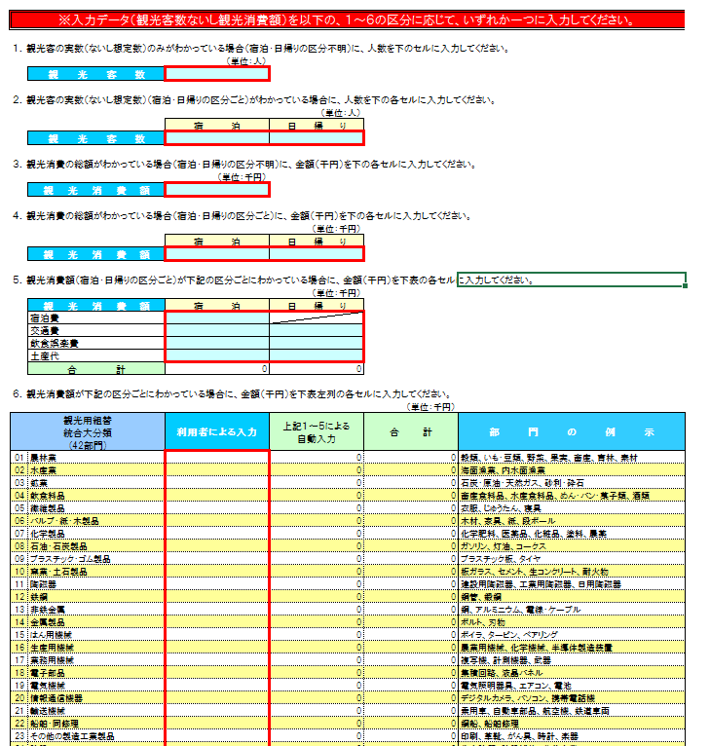

１～６のうち、いずれか一つを選択し、入力する
※数が大きい番号に入力するほど精度が高くなります。
例えば、「１．観光客数」と「３．観光消費額」の両方が分かっている場合は、「３」に入力してください。

３．消費転換率を選択する。

令和２年から令和６年までの各年値データ（単年データ）と令和２年から令和６年までの５か年間の平均値データを用意していますので、
プルダウンで選択します。
※選択後は必ずカーソルを別のセルに移動してください。

消費転換率は、第２次間接波及効果の分析で必要なため、総務省の家計調査年報（家計収支編）より作成しています。
※家計調査は標本調査であり、長崎県では県庁所在市である長崎市のみが対象

●消費転換率・・・雇用者所得のうちどのくらいが消費に回るのかを表した率
プルダウンで選択

４．表示単位

※単位表示は、他のファイルと違い「千円」固定に設定しています。

⑥出力Ⅲ（グラフ）
経済波及効果分析結果Ⅲ グラフ

生産誘発等

 | （単位：千円） |  | （単位：千円）
各誘発額
 | ① 生産誘発額 | ② ①のうち粗付加価値誘発額 | ③ ②のうち純付加価値誘発額 | ④ ③のうち雇用者所得誘発額
生産 誘発額 | 0 | 0 | 0 | 0
部門別生産誘発額
農林業 | 0
水産業 | 0
鉱業 | 0
飲食料品 | 0
繊維製品 | 0
パルプ・紙・木製品 | 0
化学製品 | 0
石油・石炭製品 | 0
プラスチック・ゴム製品 | 0
窯業・土石製品 | 0
陶磁器 | 0
鉄鋼 | 0
非鉄金属 | 0
金属製品 | 0
はん用機械 | 0
生産用機械 | 0
業務用機械 | 0
電子部品 | 0
電気機械 | 0
情報通信機器 | 0
輸送機械 | 0
船舶・同修理 | 0
その他の製造工業製品 | 0
建設 | 0
電気・ガス・熱供給 | 0
水道 | 0
廃棄物処理 | 0
商業 | 0
金融・保険 | 0
不動産 | 0
運輸・郵便 | 0
情報通信 | 0
公務 | 0
教育・研究 | 0
医療・福祉 | 0
他に分類されない会員制団体 | 0
対事業所サービス | 0
宿泊業 | 0
飲食・娯楽サービス | 0
その他の対個人サービス | 0
事務用品 | 0
分類不明 | 0

 | （単位：千円）
生産誘発額の内訳
直接効果 | 0
第1次間接 波及効果 | 0
第2次間接 波及効果 | 0

就業者誘発数等

 |  | （単位：人） | （単位：人）
就業者誘発数、雇用者誘発数
 | ① 就業者誘発数 | ② ①のうち雇用者誘発数
就業者 誘発数 | 0 | 0
部門別就業者誘発数
農林業 | 0
水産業 | 0
鉱業 | 0
飲食料品 | 0
繊維製品 | 0
パルプ・紙・木製品 | 0
化学製品 | 0
石油・石炭製品 | 0
プラスチック・ゴム製品 | 0
窯業・土石製品 | 0
陶磁器 | 0
鉄鋼 | 0
非鉄金属 | 0
金属製品 | 0
はん用機械 | 0
生産用機械 | 0
業務用機械 | 0
電子部品 | 0
電気機械 | 0
情報通信機器 | 0
輸送機械 | 0
船舶・同修理 | 0
その他の製造工業製品 | 0
建設 | 0
電気・ガス・熱供給 | 0
水道 | 0
廃棄物処理 | 0
商業 | 0
金融・保険 | 0
不動産 | 0
運輸・郵便 | 0
情報通信 | 0
公務 | 0
教育・研究 | 0
医療・福祉 | 0
他に分類されない会員制団体 | 0
対事業所サービス | 0
宿泊業 | 0
飲食・娯楽サービス | 0
その他の対個人サービス | 0
事務用品 | 0
分類不明 | 0

⑧計算域Ⅰ
部 門
部 門
推計順序
推計順序
計算域Ⅰ マージン調整（生産者価格変換）
 |  |  |  |  |  | （単位：千円）
観光用組替 統合大分類 (42部門) |  | 観光消費額（県内産・県外産混在） (購入者価格) |  |  |  |  | 直接効果 | 各種係数表

 |  | 需要 増加額 | 商業 マージン | 運輸 マージン | マージン 調整後 | 県内自給率 による 調整後 | 県内需要計 （直接効果） | 商業 マージン率 | 運輸 マージン率 | 県内 自給率

01 | 農林業 | 0 | 0 | 0 | 0 | 0 | 0 | 0.230669 | 0.052093 | 0.515027
02 | 水産業 | 0 | 0 | 0 | 0 | 0 | 0 | 0.296150 | 0.042864 | 0.557198
03 | 鉱業 | 0 | 0 | 0 | 0 | 0 | 0 | 0.012771 | 0.075259 | 0.021328
04 | 飲食料品 | 0 | 0 | 0 | 0 | 0 | 0 | 0.318974 | 0.034973 | 0.279918
05 | 繊維製品 | 0 | 0 | 0 | 0 | 0 | 0 | 0.432880 | 0.031830 | 0.036886
06 | パルプ・紙・木製品 | 0 | 0 | 0 | 0 | 0 | 0 | 0.227773 | 0.068734 | 0.078484
07 | 化学製品 | 0 | 0 | 0 | 0 | 0 | 0 | 0.210205 | 0.029860 | 0.018422
08 | 石油・石炭製品 | 0 | 0 | 0 | 0 | 0 | 0 | 0.182502 | 0.023247 | 0.030302
09 | プラスチック・ゴム製品 | 0 | 0 | 0 | 0 | 0 | 0 | 0.185076 | 0.032263 | 0.043825
10 | 窯業・土石製品 | 0 | 0 | 0 | 0 | 0 | 0 | 0.178641 | 0.070205 | 0.412930
11 | 陶磁器 | 0 | 0 | 0 | 0 | 0 | 0 | 0.180649 | 0.029027 | 0.052843
12 | 鉄鋼 | 0 | 0 | 0 | 0 | 0 | 0 | 0.044141 | 0.032262 | 0.059506
13 | 非鉄金属 | 0 | 0 | 0 | 0 | 0 | 0 | 0.083708 | 0.032852 | 0.001155
14 | 金属製品 | 0 | 0 | 0 | 0 | 0 | 0 | 0.100454 | 0.045405 | 0.296669
15 | はん用機械 | 0 | 0 | 0 | 0 | 0 | 0 | 0.123619 | 0.015238 | 0.255130
16 | 生産用機械 | 0 | 0 | 0 | 0 | 0 | 0 | 0.133076 | 0.013002 | 0.024084
17 | 業務用機械 | 0 | 0 | 0 | 0 | 0 | 0 | 0.206936 | 0.015492 | 0.099658
18 | 電子部品 | 0 | 0 | 0 | 0 | 0 | 0 | 0.067976 | 0.010992 | 0.404612
19 | 電気機械 | 0 | 0 | 0 | 0 | 0 | 0 | 0.188064 | 0.011052 | 0.092200
20 | 情報通信機器 | 0 | 0 | 0 | 0 | 0 | 0 | 0.193467 | 0.008736 | 0.001141
21 | 輸送機械 | 0 | 0 | 0 | 0 | 0 | 0 | 0.097427 | 0.019050 | 0.012353
22 | 船舶・同修理 | 0 | 0 | 0 | 0 | 0 | 0 | 0.061028 | 0.004345 | 0.249109
23 | その他の製造工業製品 | 0 | 0 | 0 | 0 | 0 | 0 | 0.310226 | 0.048668 | 0.175870
24 | 建設 | 0 | 0 | 0 | 0 | 0 | 0 | 0.000000 | 0.000000 | 1.000000
25 | 電気・ガス・熱供給 | 0 | 0 | 0 | 0 | 0 | 0 | 0.000000 | 0.000000 | 0.933288
26 | 水道 | 0 | 0 | 0 | 0 | 0 | 0 | 0.000000 | 0.000000 | 0.999918
27 | 廃棄物処理 | 0 | 0 | 0 | 0 | 0 | 0 | 0.000000 | 0.000000 | 0.787191
28 | 商業 | 0 | 0 | 0 | 0 | 0 | 0 | 0.000000 | 0.000000 | 0.816692
29 | 金融・保険 | 0 | 0 | 0 | 0 | 0 | 0 | 0.000000 | 0.000000 | 0.732328
30 | 不動産 | 0 | 0 | 0 | 0 | 0 | 0 | 0.000000 | 0.000000 | 0.914931
31 | 運輸・郵便 | 0 | 0 | 0 | 0 | 0 | 0 | 0.000000 | 0.000000 | 0.755797
32 | 情報通信 | 0 | 0 | 0 | 0 | 0 | 0 | 0.034860 | 0.004816 | 0.557892
33 | 公務 | 0 | 0 | 0 | 0 | 0 | 0 | 0.000000 | 0.000000 | 1.000000
34 | 教育・研究 | 0 | 0 | 0 | 0 | 0 | 0 | 0.000000 | 0.000015 | 0.921138
35 | 医療・福祉 | 0 | 0 | 0 | 0 | 0 | 0 | 0.000000 | 0.000000 | 0.990156
36 | 他に分類されない会員制団体 | 0 | 0 | 0 | 0 | 0 | 0 | 0.000000 | 0.000000 | 0.978599
37 | 対事業所サービス | 0 | 0 | 0 | 0 | 0 | 0 | 0.000000 | 0.000000 | 0.652599
38 | 宿泊業 | 0 | 0 | 0 | 0 | 0 | 0 | 0.000000 | 0.000000 | 1.000000
39 | 飲食・娯楽サービス | 0 | 0 | 0 | 0 | 0 | 0 | 0.000000 | 0.000000 | 1.000000
40 | その他の対個人サービス | 0 | 0 | 0 | 0 | 0 | 0 | 0.000089 | 0.000036 | 1.000000
41 | 事務用品 | 0 | 0 | 0 | 0 | 0 | 0 | 0.000000 | 0.000000 | 1.000000
42 | 分類不明 | 0 | 0 | 0 | 0 | 0 | 0 | 0.015758 | 0.036043 | 0.946988
合計 |  | 0 | 0 | 0 | 0 | 0 | 0

